RF - feature importances
Feature importance with random forest.

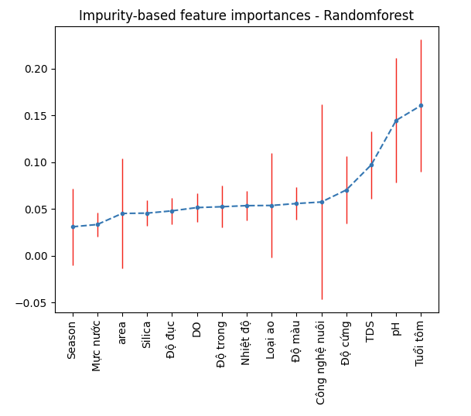
 | mean | std
Season | 0.03094272 | 0.028866670855
Mực nước | 0.03337168 | 0.01272259
area | 0.04521851 | 0.05874281
Silica | 0.04552987 | 0.01384349
Độ đục | 0.04797063 | 0.0139246
DO | 0.05146564 | 0.0155035
Độ trong | 0.05237698 | 0.02232502
Nhiệt độ | 0.05353618 | 0.01575743
Loại ao | 0.05374105 | 0.039540644303
Độ màu | 0.05580604 | 0.0172214
Công nghệ nuôi | 0.05742659 | 0.071827662831
Độ cứng | 0.07033049 | 0.03574113
TDS | 0.09709918 | 0.0357663
pH | 0.14464265 | 0.06659711
Tuổi tôm | 0.1605418 | 0.07046312

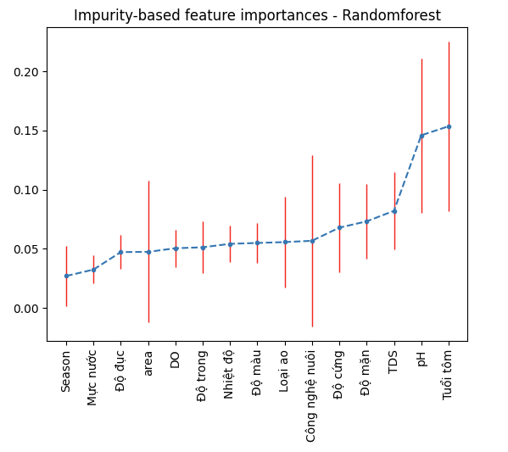
 | mean | std
Season | 0.0270192 | 0.025553815974
Mực nước | 0.03243792 | 0.01184842
Độ đục | 0.04722358 | 0.01429545
area | 0.04741577 | 0.0598314
DO | 0.05046544 | 0.01573815
Độ trong | 0.05129053 | 0.0220465
Nhiệt độ | 0.05419751 | 0.01573962
Độ màu | 0.05493846 | 0.01687643
Loại ao | 0.05567133 | 0.038108697108
Công nghệ nuôi | 0.05677272 | 0.072497272551
Độ cứng | 0.06787605 | 0.03745179
Độ mặn | 0.07318554 | 0.03128869
TDS | 0.08206372 | 0.03238238
pH | 0.14592099 | 0.06521565
Tuổi tôm | 0.15352124 | 0.07153063

SVR - feature importances
SVR: Support Vector Regressor
https://christophm.github.io/interpretable-ml-book/feature-importance.html
Permutation Feature importance

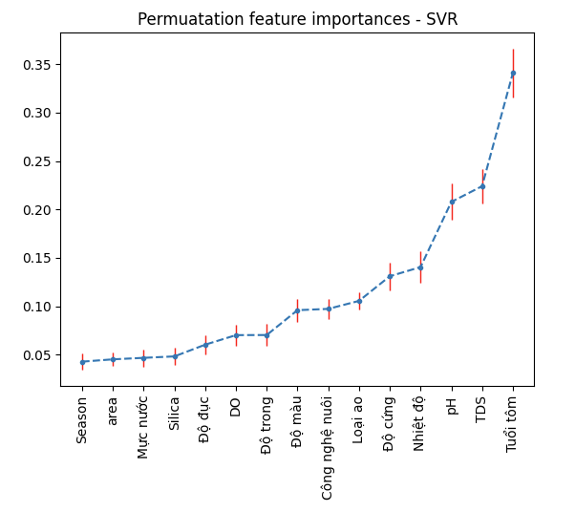
 | mean | std
Season | 0.04275492 | 0.0083911088931
area | 0.04515023 | 0.00661394
Mực nước | 0.04669864 | 0.00888638
Silica | 0.04817957 | 0.00912585
Độ đục | 0.06031191 | 0.00961194
DO | 0.07016335 | 0.01085425
Độ trong | 0.07026624 | 0.01148008
Độ màu | 0.0959436 | 0.01171849
Công nghệ nuôi | 0.09726801 | 0.010211806931
Loại ao | 0.10552022 | 0.0084274683238
Độ cứng | 0.13098206 | 0.01431619
Nhiệt độ | 0.14047624 | 0.01620508
pH | 0.20778722 | 0.01881763
TDS | 0.22402784 | 0.01783876
Tuổi tôm | 0.34088593 | 0.02506058

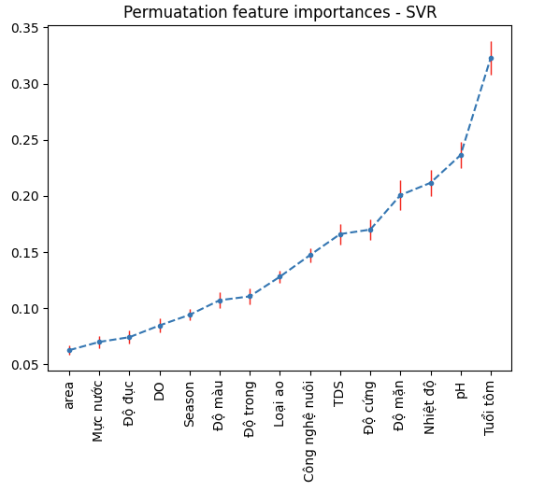
 | mean | std
area | 0.06274828 | 0.00411472
Mực nước | 0.07012197 | 0.00544536
Độ đục | 0.07432601 | 0.00569758
DO | 0.08477949 | 0.00646817
Season | 0.09424068 | 0.0048568336373
Độ màu | 0.10724798 | 0.00726565
Độ trong | 0.11066256 | 0.00675933
Loại ao | 0.1281614 | 0.0053963561113
Công nghệ nuôi | 0.14740054 | 0.0062999834537
TDS | 0.16609528 | 0.00918872
Độ cứng | 0.17007669 | 0.00950131
Độ mặn | 0.20075851 | 0.01352317
Nhiệt độ | 0.21170149 | 0.01169753
pH | 0.2364245 | 0.0119456
Tuổi tôm | 0.32285764 | 0.0149165

ANN
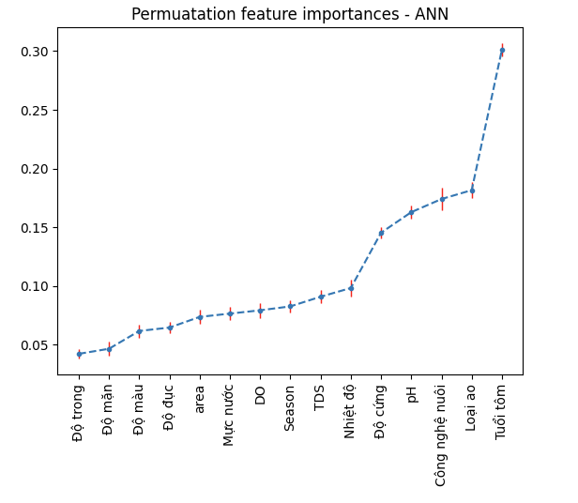
 | mean | std
Độ trong | 0.04221634 | 0.00404715
Độ mặn | 0.04654503 | 0.00620418
Độ màu | 0.06168754 | 0.00567832
Độ đục | 0.06457999 | 0.00498395
area | 0.07367997 | 0.0058129
Mực nước | 0.07647285 | 0.00543971
DO | 0.07929531 | 0.00632005
Season | 0.08262391 | 0.0054036094764
TDS | 0.09085674 | 0.00580255
Nhiệt độ | 0.09827348 | 0.00708879
Độ cứng | 0.14532992 | 0.00480436
pH | 0.1628645 | 0.0053613
Công nghệ nuôi | 0.17403531 | 0.0094323298016
Loại ao | 0.18160998 | 0.0069987048565
Tuổi tôm | 0.3013041 | 0.00539728

Gradient Boosted Tree
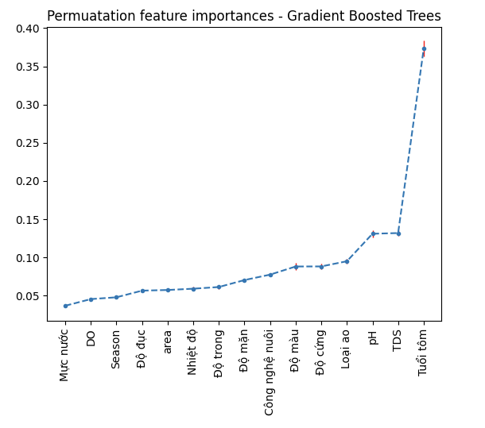
 | mean | std
Mực nước | 0.0367818 | 0.0021299
DO | 0.04549869 | 0.00204882
Season | 0.04786317 | 0.0020720272258
Độ đục | 0.05654612 | 0.00207255
area | 0.05741722 | 0.00191551
Nhiệt độ | 0.05909134 | 0.00249334
Độ trong | 0.06129805 | 0.00264485
Độ mặn | 0.07038632 | 0.00201414
Công nghệ nuôi | 0.07749968 | 0.0023468822018
Độ màu | 0.08815323 | 0.0045722
Độ cứng | 0.08824002 | 0.0034429
Loại ao | 0.09501129 | 0.0029173205365
pH | 0.13099425 | 0.00497138
TDS | 0.13188221 | 0.00391563
Tuổi tôm | 0.37313728 | 0.01055319

ANN_layers_node
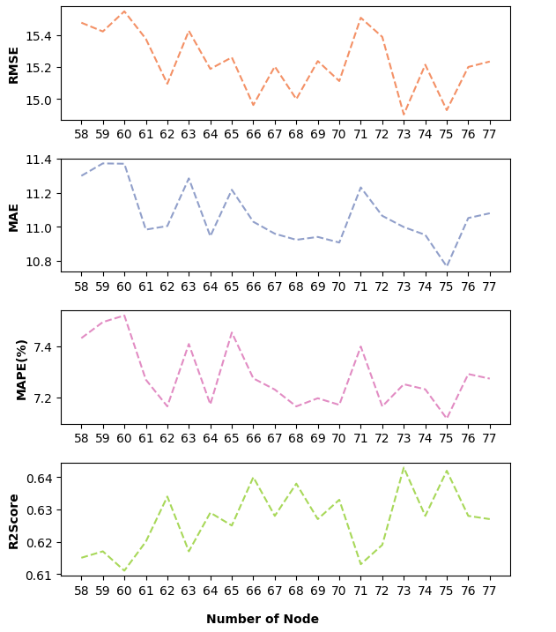
Num of node | RMSE | MAE | MAPE(%) | R2Score
58 | 15.476 | 11.299 | 7.432 | 0.615
59 | 15.421 | 11.372 | 7.495 | 0.617
60 | 15.547 | 11.37 | 7.521 | 0.611
61 | 15.375 | 10.983 | 7.269 | 0.62
62 | 15.094 | 11.004 | 7.164 | 0.634
63 | 15.425 | 11.284 | 7.409 | 0.617
64 | 15.187 | 10.944 | 7.172 | 0.629
65 | 15.259 | 11.217 | 7.454 | 0.625
66 | 14.961 | 11.029 | 7.274 | 0.64
67 | 15.202 | 10.959 | 7.23 | 0.628
68 | 14.998 | 10.923 | 7.164 | 0.638
69 | 15.236 | 10.94 | 7.196 | 0.627
70 | 15.111 | 10.907 | 7.17 | 0.633
71 | 15.507 | 11.231 | 7.399 | 0.613
72 | 15.387 | 11.064 | 7.164 | 0.619
73 | 14.902 | 10.998 | 7.251 | 0.643
74 | 15.213 | 10.952 | 7.231 | 0.628
75 | 14.929 | 10.766 | 7.116 | 0.642
76 | 15.199 | 11.051 | 7.291 | 0.628
77 | 15.233 | 11.079 | 7.273 | 0.627

Number of layers | RMSE | MAE | MAPE(%) | R2Score
2 | 15.366 | 11.257 | 7.433 | 0.62
3 | 15.318 | 11.246 | 7.385 | 0.623
4 | 15.347 | 11.152 | 7.291 | 0.621
5 | 15.888 | 11.581 | 7.696 | 0.594
6 | 15.634 | 11.438 | 7.601 | 0.607
7 | 15.728 | 11.554 | 7.675 | 0.602

